Sheet1
Scene No. | 2
Quest Title | 食物中毒
Quest Log | 完成任务
Map No. | 20
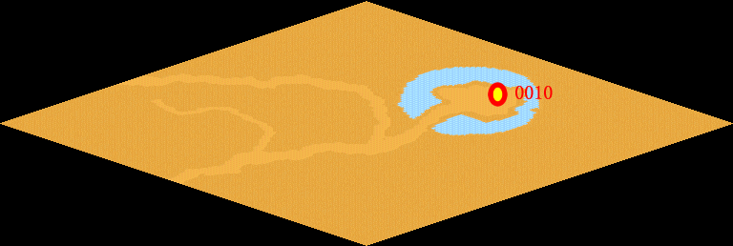
NPC No. | 10
Condition
Dialog | 怪不得，我早上加热了饭一直放到晚上才想到吃，以后一定要注意了。
Select | 1：完成，2：取消
Result | 1 :关闭对话框 消除Qlog-0110-001 , 2 : 关闭对话框

NPC No. | 11
Condition
Dialog | 我想我的机器是没有问题的。
Select | 1：确定
Result | 1：关闭对话框

ScriptFile | Qlog-0110-002.scr
 | Q0010-0110-002.scr
 | Q0011-0110-002.scr

